Geo6
Распределение межбанковского оборота кассового рынка RUB/EUR по регионам расположения контрагентов кредитных организаций, представляющих отчетность по форме № 0409701.

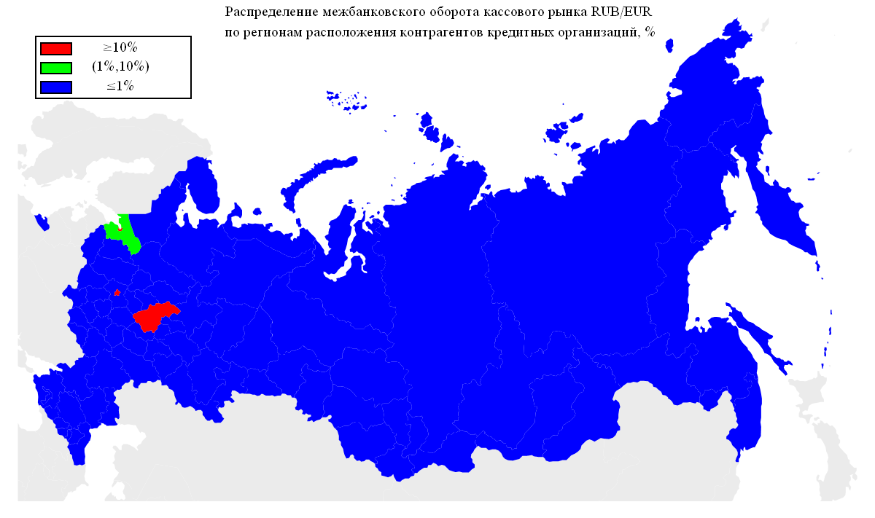
Оборот | Географическая территория
67.81% | Г МОСКВА
13.21% | Г САНКТ-ПЕТЕРБУРГ
11.54% | НИЖЕГОРОДСКАЯ ОБЛАСТЬ
1.86% | ЛЕНИНГРАДСКАЯ ОБЛАСТЬ
0.63% | ТЮМЕНСКАЯ ОБЛАСТЬ
0.52% | СВЕРДЛОВСКАЯ ОБЛАСТЬ
0.37% | РЕСПУБЛИКА БАШКОРТОСТАН
0.36% | ЧЕЛЯБИНСКАЯ ОБЛАСТЬ
0.35% | САМАРСКАЯ ОБЛАСТЬ
0.34% | КАЛИНИНГРАДСКАЯ ОБЛАСТЬ
0.30% | РЕСПУБЛИКА ТАТАРСТАН
0.28% | ПЕРМСКИЙ КРАЙ
0.21% | ВОЛОГОДСКАЯ ОБЛАСТЬ
0.14% | СМОЛЕНСКАЯ ОБЛАСТЬ
0.13% | ЛИПЕЦКАЯ ОБЛАСТЬ
0.13% | КРАСНОДАРСКИЙ КРАЙ
0.12% | ЧУВАШСКАЯ РЕСПУБЛИКА
0.12% | ОМСКАЯ ОБЛАСТЬ
0.12% | ТАМБОВСКАЯ ОБЛАСТЬ
0.11% | КАЛУЖСКАЯ ОБЛАСТЬ
0.11% | ОРЕНБУРГСКАЯ ОБЛАСТЬ
0.11% | УДМУРТСКАЯ РЕСПУБЛИКА
0.08% | ИВАНОВСКАЯ ОБЛАСТЬ
0.08% | САРАТОВСКАЯ ОБЛАСТЬ
0.08% | РЕСПУБЛИКА МОРДОВИЯ
0.08% | ТУЛЬСКАЯ ОБЛАСТЬ
0.06% | КАРАЧАЕВО-ЧЕРКЕССКАЯ РЕСПУБЛИКА
0.06% | РЕСПУБЛИКА СЕВЕРНАЯ ОСЕТИЯ-АЛАНИЯ
0.06% | РОСТОВСКАЯ ОБЛАСТЬ
0.06% | АЛТАЙСКИЙ КРАЙ
0.05% | ВОРОНЕЖСКАЯ ОБЛАСТЬ
0.05% | НОВОСИБИРСКАЯ ОБЛАСТЬ
0.05% | РЕСПУБЛИКА ДАГЕСТАН
0.04% | КИРОВСКАЯ ОБЛАСТЬ
0.04% | УЛЬЯНОВСКАЯ ОБЛАСТЬ
0.03% | ХАБАРОВСКИЙ КРАЙ
0.03% | РЯЗАНСКАЯ ОБЛАСТЬ
0.03% | РЕСПУБЛИКА САХА(ЯКУТИЯ)
0.02% | ИРКУТСКАЯ ОБЛАСТЬ
0.02% | МОСКОВСКАЯ ОБЛАСТЬ
0.02% | РЕСПУБЛИКА БУРЯТИЯ
0.02% | КАБАРДИНО-БАЛКАРСКАЯ РЕСПУБЛИКА
0.02% | КОСТРОМСКАЯ ОБЛАСТЬ
0.02% | ПСКОВСКАЯ ОБЛАСТЬ
0.02% | РЕСПУБЛИКА КОМИ
0.02% | БЕЛГОРОДСКАЯ ОБЛАСТЬ

Geo5
Распределение межбанковского оборота кассового рынка RUB/USD по регионам расположения контрагентов кредитных организаций, представляющих отчетность по форме № 0409701.


Оборот | Географическая территория
90.09% | Г МОСКВА
5.79% | Г САНКТ-ПЕТЕРБУРГ
2.91% | ТЮМЕНСКАЯ ОБЛАСТЬ
0.28% | НОВОСИБИРСКАЯ ОБЛАСТЬ
0.20% | НИЖЕГОРОДСКАЯ ОБЛАСТЬ
0.16% | ЧЕЛЯБИНСКАЯ ОБЛАСТЬ
0.08% | РЕСПУБЛИКА ТАТАРСТАН
0.07% | СМОЛЕНСКАЯ ОБЛАСТЬ
0.06% | ЛЕНИНГРАДСКАЯ ОБЛАСТЬ
0.03% | ПРИМОРСКИЙ КРАЙ
0.03% | СВЕРДЛОВСКАЯ ОБЛАСТЬ
0.03% | КАРАЧАЕВО-ЧЕРКЕССКАЯ РЕСПУБЛИКА
0.03% | РОСТОВСКАЯ ОБЛАСТЬ
0.03% | САМАРСКАЯ ОБЛАСТЬ
0.02% | ВЛАДИМИРСКАЯ ОБЛАСТЬ
0.02% | УДМУРТСКАЯ РЕСПУБЛИКА
0.01% | ХАБАРОВСКИЙ КРАЙ
0.01% | ВОЛОГОДСКАЯ ОБЛАСТЬ
0.01% | РЕСПУБЛИКА БАШКОРТОСТАН
0.01% | КАЛИНИНГРАДСКАЯ ОБЛАСТЬ
0.01% | ОРЕНБУРГСКАЯ ОБЛАСТЬ
0.01% | КРАСНОДАРСКИЙ КРАЙ
0.01% | СТАВРОПОЛЬСКИЙ КРАЙ
0.01% | ИРКУТСКАЯ ОБЛАСТЬ
0.01% | ОМСКАЯ ОБЛАСТЬ
0.01% | ПЕРМСКИЙ КРАЙ

Geo4
Географическая структура межбанковского оборота сделок swap пары EUR/USD по местонахождению контрагента-нерезидента.

Оборот | Географическая территория
75.90% | ЗАПАДНАЯ ЕВРОПА
14.44% | СНГ
5.47% | СЕВЕРНАЯ ЕВРОПА
2.58% | ВОСТОЧНАЯ ЕВРОПА
1.23% | КИПР
0.24% | ЮЖНАЯ АМЕРИКА
0.13% | ЮЖНАЯ ЕВРОПА
0.00% | АЗИЯ

 |  | ЗАПАДНАЯ ЕВРОПА | АВСТРИЯ
 |  |  | ГЕРМАНИЯ
 |  |  | НИДЕРЛАНДЫ
 |  |  | СОЕДИНЕННОЕ КОРОЛЕВСТВО
 |  |  | ФРАНЦИЯ
 |  |  | ШВЕЙЦАРИЯ
 |  | СНГ | АРМЕНИЯ
 |  |  | БЕЛАРУСЬ
 |  |  | КАЗАХСТАН
 |  |  | МОЛДОВА, РЕСПУБЛИКА
 |  |  | ТАДЖИКИСТАН
 |  |  | УКРАИНА
 |  | СЕВЕРНАЯ ЕВРОПА | ДАНИЯ
 |  |  | ЛАТВИЯ
 |  |  | НОРВЕГИЯ
 |  | ВОСТОЧНАЯ ЕВРОПА | ВЕНГРИЯ
 |  | КИПР | КИПР
 |  | ЮЖНАЯ АМЕРИКА | ПАРАГВАЙ
 |  | ЮЖНАЯ ЕВРОПА | СЛОВЕНИЯ
 |  | АЗИЯ | ГРУЗИЯ

* - Деление стран по географическим территориям основывается на данных энциклопедии 'ВикипедиЯ' (ru.wikipedia.org).

Geo3
Географическая структура межбанковского оборота кассового рынка пары EUR/USD по местонахождению контрагента-нерезидента.

Оборот | Географическая территория
88.42% | ЗАПАДНАЯ ЕВРОПА
5.63% | СНГ
2.31% | СЕВЕРНАЯ ЕВРОПА
2.17% | СЕВЕРНАЯ АМЕРИКА
0.59% | АЗИЯ
0.34% | ЮЖНАЯ АМЕРИКА
0.21% | КИПР
0.20% | ЮЖНАЯ ЕВРОПА
0.08% | АВСТРАЛИЯ
0.06% | ТУРЦИЯ
0.00% | ВОСТОЧНАЯ ЕВРОПА
0.00% | АФРИКА

 |  | ЗАПАДНАЯ ЕВРОПА | АВСТРИЯ
 |  |  | БЕЛЬГИЯ
 |  |  | ГЕРМАНИЯ
 |  |  | НИДЕРЛАНДЫ
 |  |  | СОЕДИНЕННОЕ КОРОЛЕВСТВО
 |  |  | ФРАНЦИЯ
 |  |  | ШВЕЙЦАРИЯ
 |  | СНГ | АЗЕРБАЙДЖАН
 |  |  | АРМЕНИЯ
 |  |  | БЕЛАРУСЬ
 |  |  | КАЗАХСТАН
 |  |  | КИРГИЗИЯ
 |  |  | МОЛДОВА, РЕСПУБЛИКА
 |  |  | ТАДЖИКИСТАН
 |  |  | УЗБЕКИСТАН
 |  |  | УКРАИНА
 |  | СЕВЕРНАЯ ЕВРОПА | ДАНИЯ
 |  |  | ЛАТВИЯ
 |  |  | ФИНЛЯНДИЯ
 |  |  | ШВЕЦИЯ
 |  |  | ЭСТОНИЯ
 |  | СЕВЕРНАЯ АМЕРИКА | СОЕДИНЕННЫЕ ШТАТЫ
 |  | АЗИЯ | ГРУЗИЯ
 |  |  | ИЗРАИЛЬ
 |  |  | ИНДИЯ
 |  |  | КОРЕЯ, НАРОДНО-ДЕМОКРАТИЧЕСКАЯ РЕСПУБЛИКА
 |  |  | КОРЕЯ, РЕСПУБЛИКА
 |  |  | МОНГОЛИЯ
 |  |  | СИНГАПУР
 |  | ЮЖНАЯ АМЕРИКА | ГАЙАНА
 |  |  | ПАРАГВАЙ
 |  | КИПР | КИПР
 |  | ЮЖНАЯ ЕВРОПА | ИСПАНИЯ
 |  |  | ИТАЛИЯ
 |  |  | СЕРБИЯ
 |  |  | СЛОВЕНИЯ
 |  | АВСТРАЛИЯ | АВСТРАЛИЯ
 |  | ТУРЦИЯ | ТУРЦИЯ
 |  | ВОСТОЧНАЯ ЕВРОПА | ВЕНГРИЯ
 |  | АФРИКА | РУАНДА

* - Деление стран по географическим территориям основывается на данных энциклопедии 'ВикипедиЯ' (ru.wikipedia.org).

Geo2
Географическая структура межбанковского оборота сделок swap пары RUB/USD по местонахождению контрагента-нерезидента.

Оборот | Географическая территория
89.18% | ЗАПАДНАЯ ЕВРОПА
3.35% | КИПР
2.10% | ЮЖНАЯ АМЕРИКА
1.61% | СНГ
1.32% | СЕВЕРНАЯ ЕВРОПА
1.31% | ЮЖНАЯ ЕВРОПА
0.51% | СЕВЕРНАЯ АМЕРИКА
0.50% | ВОСТОЧНАЯ ЕВРОПА
0.10% | АЗИЯ
0.02% | ТУРЦИЯ

 |  | ЗАПАДНАЯ ЕВРОПА | АВСТРИЯ
 |  |  | БЕЛЬГИЯ
 |  |  | ГЕРМАНИЯ
 |  |  | ИРЛАНДИЯ
 |  |  | ЛЮКСЕМБУРГ
 |  |  | НИДЕРЛАНДЫ
 |  |  | СОЕДИНЕННОЕ КОРОЛЕВСТВО
 |  |  | ФРАНЦИЯ
 |  |  | ШВЕЙЦАРИЯ
 |  | КИПР | КИПР
 |  | ЮЖНАЯ АМЕРИКА | ГАЙАНА
 |  |  | ПАРАГВАЙ
 |  |  | ФРАНЦУЗСКАЯ ГВИАНА
 |  | СНГ | АРМЕНИЯ
 |  |  | БЕЛАРУСЬ
 |  |  | КАЗАХСТАН
 |  |  | КИРГИЗИЯ
 |  |  | МОЛДОВА, РЕСПУБЛИКА
 |  |  | ТАДЖИКИСТАН
 |  |  | УКРАИНА
 |  | СЕВЕРНАЯ ЕВРОПА | ЛАТВИЯ
 |  |  | ФИНЛЯНДИЯ
 |  |  | ШВЕЦИЯ
 |  | ЮЖНАЯ ЕВРОПА | ИТАЛИЯ
 |  |  | СЛОВЕНИЯ
 |  | СЕВЕРНАЯ АМЕРИКА | СОЕДИНЕННЫЕ ШТАТЫ
 |  | ВОСТОЧНАЯ ЕВРОПА | ВЕНГРИЯ
 |  |  | ПОЛЬША
 |  |  | СЛОВАКИЯ
 |  |  | ЧЕШСКАЯ РЕСПУБЛИКА
 |  | АЗИЯ | ГРУЗИЯ
 |  |  | ИНДИЯ
 |  |  | КОРЕЯ, РЕСПУБЛИКА
 |  |  | ЯПОНИЯ
 |  | ТУРЦИЯ | ТУРЦИЯ

* - Деление стран по географическим территориям основывается на данных энциклопедии 'ВикипедиЯ' (ru.wikipedia.org).

Geo1
Географическая структура межбанковского оборота кассового рынка пары RUB/USD по местонахождению контрагента-нерезидента.

Оборот | Географическая территория
82.93% | ЗАПАДНАЯ ЕВРОПА
5.41% | ЮЖНАЯ АМЕРИКА
5.24% | СЕВЕРНАЯ ЕВРОПА
2.68% | СНГ
2.58% | КИПР
1.01% | СЕВЕРНАЯ АМЕРИКА
0.09% | АЗИЯ
0.04% | ЮЖНАЯ ЕВРОПА
0.01% | ВОСТОЧНАЯ ЕВРОПА
0.01% | АФРИКА
0.00% | НОВАЯ ЗЕЛАНДИЯ
0.00% | ТУРЦИЯ

 |  | ЗАПАДНАЯ ЕВРОПА | АВСТРИЯ
 |  |  | БЕЛЬГИЯ
 |  |  | ГЕРМАНИЯ
 |  |  | ИРЛАНДИЯ
 |  |  | ЛИХТЕНШТЕЙН
 |  |  | ЛЮКСЕМБУРГ
 |  |  | НИДЕРЛАНДЫ
 |  |  | СОЕДИНЕННОЕ КОРОЛЕВСТВО
 |  |  | ФРАНЦИЯ
 |  |  | ШВЕЙЦАРИЯ
 |  | ЮЖНАЯ АМЕРИКА | ГАЙАНА
 |  |  | ПАРАГВАЙ
 |  | СЕВЕРНАЯ ЕВРОПА | ДАНИЯ
 |  |  | ЛАТВИЯ
 |  |  | ЛИТВА
 |  |  | ФИНЛЯНДИЯ
 |  |  | ШВЕЦИЯ
 |  |  | ЭСТОНИЯ
 |  | СНГ | АЗЕРБАЙДЖАН
 |  |  | АРМЕНИЯ
 |  |  | БЕЛАРУСЬ
 |  |  | КАЗАХСТАН
 |  |  | КИРГИЗИЯ
 |  |  | МОЛДОВА, РЕСПУБЛИКА
 |  |  | ТАДЖИКИСТАН
 |  |  | ТУРКМЕНИЯ
 |  |  | УЗБЕКИСТАН
 |  |  | УКРАИНА
 |  | КИПР | КИПР
 |  | СЕВЕРНАЯ АМЕРИКА | БЕЛИЗ
 |  |  | ДОМИНИКА
 |  |  | НИКАРАГУА
 |  |  | СОЕДИНЕННЫЕ ШТАТЫ
 |  | АЗИЯ | ВЬЕТНАМ
 |  |  | ГОНКОНГ
 |  |  | ГРУЗИЯ
 |  |  | ИЗРАИЛЬ
 |  |  | ИНДИЯ
 |  |  | КИТАЙ
 |  |  | КОРЕЯ, РЕСПУБЛИКА
 |  |  | МОНГОЛИЯ
 |  |  | НЕПАЛ
 |  |  | ОБЪЕДИНЕННЫЕ АРАБСКИЕ ЭМИРАТЫ
 |  |  | СИНГАПУР
 |  |  | ЯПОНИЯ
 |  | ЮЖНАЯ ЕВРОПА | ГРЕЦИЯ
 |  |  | ИТАЛИЯ
 |  |  | СЛОВЕНИЯ
 |  | ВОСТОЧНАЯ ЕВРОПА | ВЕНГРИЯ
 |  |  | ПОЛЬША
 |  |  | ЧЕШСКАЯ РЕСПУБЛИКА
 |  | АФРИКА | МАВРИКИЙ
 |  |  | РУАНДА
 |  | НОВАЯ ЗЕЛАНДИЯ | НОВАЯ ЗЕЛАНДИЯ
 |  | ТУРЦИЯ | ТУРЦИЯ

* - Деление стран по географическим территориям основывается на данных энциклопедии 'ВикипедиЯ' (ru.wikipedia.org).

